Sheet1
提 案 書

クリーンギフトセット NXG-25A |  | 参考上代 | ¥2,500 | 販売価格
 |  | （税別） |  | （税別）
【JAN】 | 4570168130193
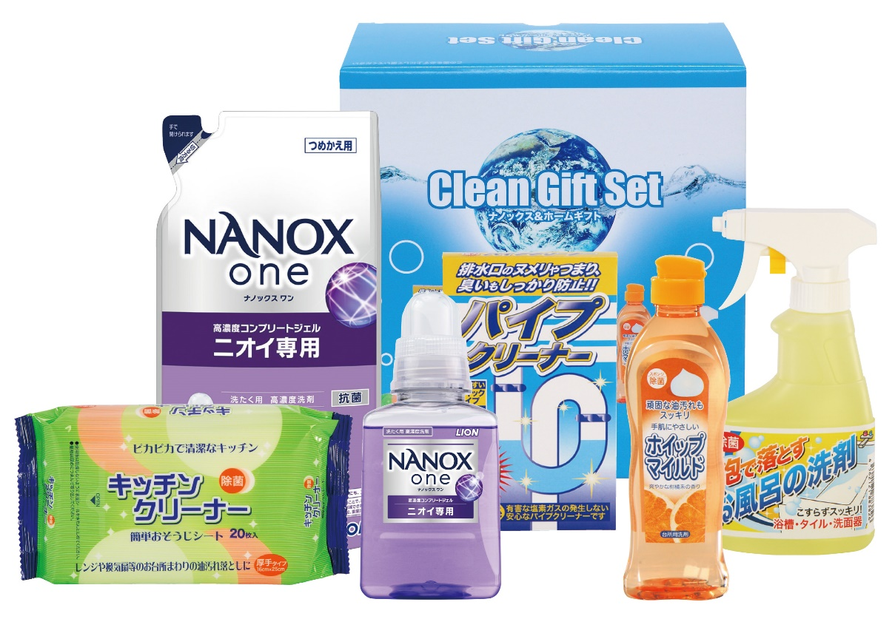 |  |  | 【商品番号】 NXG25A-70 【パッケージサイズ】 213×223×107mm・1760ｇ 【個装形態】 化粧箱入 【入数】 10 【セット内容】 ライオンナノックス（380g）×1・ライオンナノックス（280g詰替）×1・ホイップマイルド（台所洗剤・250ml）×1・お風呂の洗剤スプレー（300ml）×1・キッチンクリーナー（20P）×1・パイプクリーナー（3P）×1 【商品説明】 生活の必要品がボリューム満点のセットです 【備考】 6点セット 【生産国】 日本・中国

